Sheet1
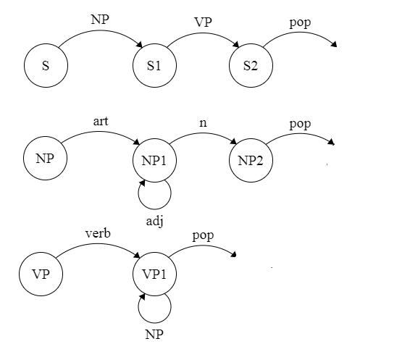
Bài 1:

Bước | Trạng thái hiện tại |  |  |  | Cung tiếp theo |  | Trạng thái dự trữ
1 | (S, 1, nil) nút hiện tại và nút trở về |  |  |  | S/1 |  | nil
2 | (NP, 1, (S1)) |  |  |  | NP/1 |  | nil
3 | (NP1, 2, (S1)) |  |  |  | NP1/1 |  | nil
4 | (NP2, 3, (S1)) |  |  |  | NP2/1 |  | nil
5 | (S1, 3, nil) |  |  |  | S1/1 |  | nil
6 | (VP, 3, (S2)) |  |  |  | VP/1 |  | nil
7 | (VP1, 4, (S2)) |  |  |  | VP1/2 |  | nil
8 | (NP, 4, (VP1, S2)) |  |  |  | NP/1 |  | nil
9 | (NP1, 5, (VP1, S2)) |  |  |  | NP1/2 |  | nil
10 | (NP1, 6, (VP1, S2)) |  |  |  | NP1/1 |  | nil
11 | (NP2, 7, (VP1, S2)) |  |  |  | NP2/1 |  | nil
12 | (VP1, 7, (S2)) |  |  |  | VP1/1 |  | nil
13 | (S2, 7, nil) |  |  |  | S2/1 |  | nil
14 | Phân tích cú pháp thành công

 | the | man | walked | the | old | dog

Bài 2:

S2 (NP1, VP2)
 |  | VP2 (V, NP2)
 |  | S1 (VP1, NP2)
NP1 |  | VP1 | NP2
ART | N | V | ART | ADJ | N
1The` | 2man | 3walked | 4the | 5old | 6dog

